Лист1
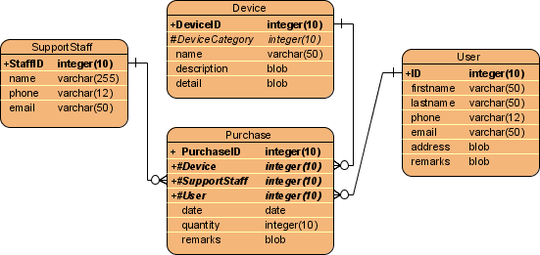
 |  | Сентябрь
Корпус | Номера | 1 | 2 | 3 | 4 | 5 | 6 | 7 | 8 | Бронирование
Корпус А | 101 |  |  |  |  |  |  |  |  | Дата заезда
 | 102 |  |  |  |  |  |  |  |  | Дата выезда
 | 103 |  |  |  |  |  |  |  |  | Клиент
 | 201 |  |  |  |  |  |  |  |  | Сумма к оплате
 | 202
 | 301 |  |  |  |  |  |  |  |  | Ок | Отмена
Корпус Б | 101
 | 102
 | 201

Шахматка(План размещения броней) клиентов в гостинице
Задача
Необходимо описать структуру базы данных(все таблицы, поля, типы полей и связи между полями)
Результат предоставить ввиде ER - диаграммы

